상품제안서
수첩형 접착메모지 (대064A) | 상품코드: S05470

 |  |  |  |  |  |  | 02-713-8555 | www.synergygift.co.kr
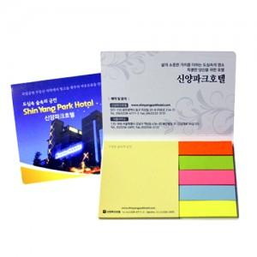

【상세/제작정보】 | <span style="font-size: 12pt;">※ 기본수량 수첩형점착메모지는 천개단위로만 발주 가능합니다!</span><br>

【인쇄/포장옵션】 | 풀칼라 / OPP(비닐)

【공급단가】 | 수량 | 1,000~ | 2,000~ | 3,000~ | 5,000~ | 10,000~
*VAT별도 | 단가 | 290원 | 270원 | 260원 | 250원 | 250원

【상품 URL】 | https://www.synergygift.co.kr:443/src/goods_detail.php?gdno=9468

